PLANEACIÓN-21082022
 |  | URL GIT REMOTO
ID | PUNTOS | HACER | HACIENDO | VERIFICAR | HECHO
1 |  | Desarrollo Modulo Formador (Insetar-Editar-Eliminar-Consultar-Listar)
2 |  | Desarrollo Modulo Tutor (Insetar-Editar-Eliminar-Consultar-Listar)
3 |  | Desarrollo Modulo Beneficiario (Insetar-Editar-Eliminar-Consultar-Listar)
4 |  | Desarrollo Modulo Formador (Insetar-Editar-Eliminar-Consultar-Listar)
5 |  | Desarrollo Modulo Equpipos (Insetar-Editar-Eliminar-Consultar-Listar)
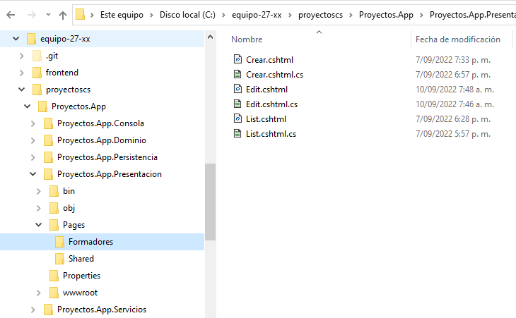
6 |  | Desarrollo Modulo Proyectos (Insetar-Editar-Eliminar-Consultar-Listar)
7
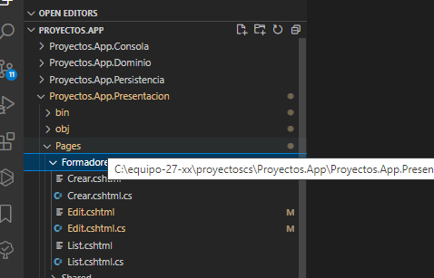
8
9
10
11
12
13
14

 | 0

